Лист1
Граф |  |  |  |  |  | Связанность
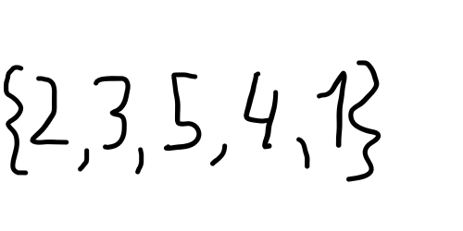
 |  |  |  |  |  |  |  | одна компонента связанности
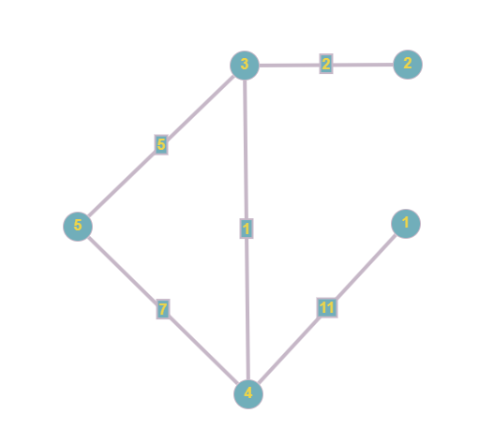

 |  |  |  |  |  | Алгоритм Прима
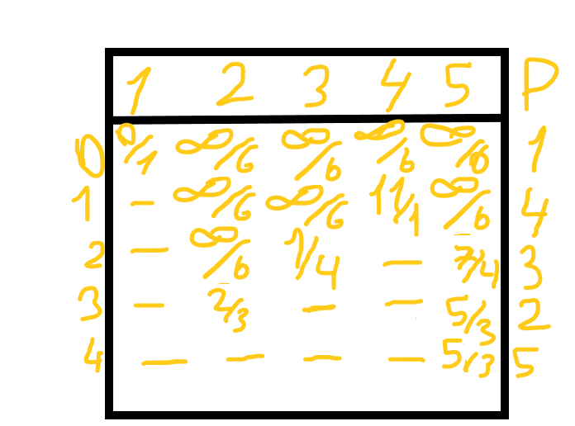
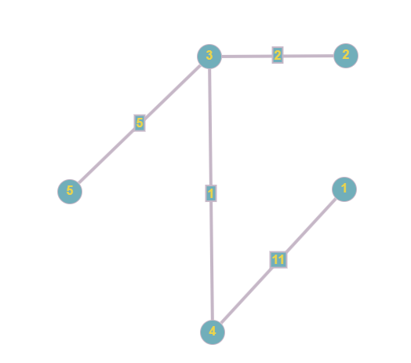

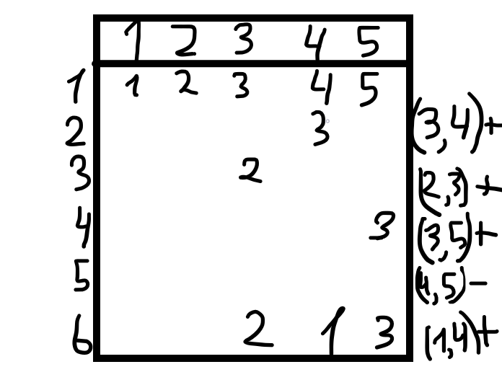
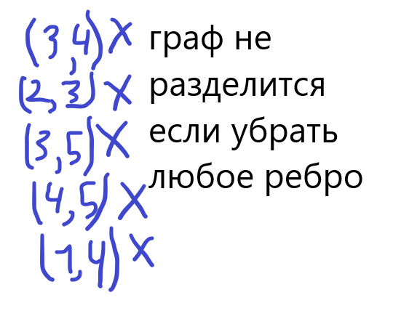
 | 1 | 2 | 3 | 4 | 5 | Алгоритм Краскала
1 |  |  |  | 11
2 |  |  | 2
3 |  | 2 |  | 1 | 5
4 | 11 |  | 1 |  | 7 |  |  |  |  | Следовательно мостов в данном графе нет
5 |  |  | 5 | 7

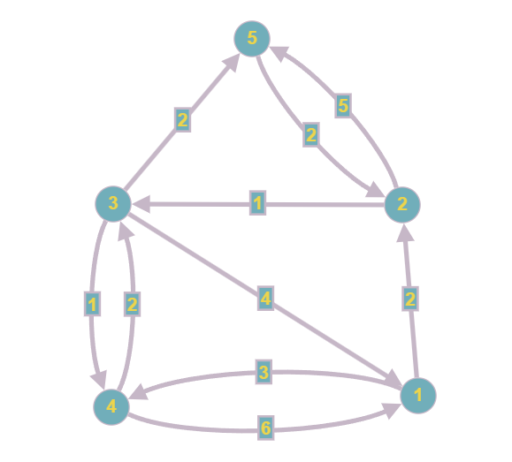
 |  |  |  |  |  | Алгоритм Дейкстра из 4 до 5
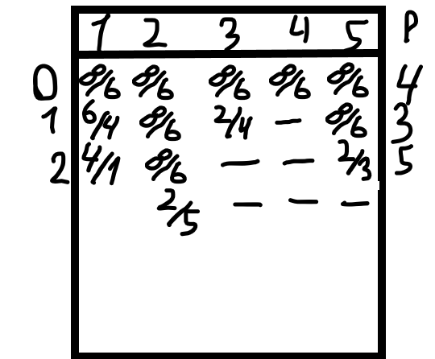
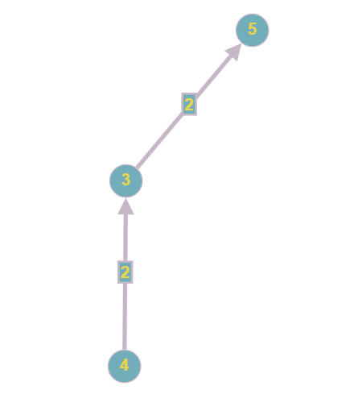

 |  |  |  |  |  |  |  |  | Минимальный путь из 4 в 5 равен 4

 |  |  |  |  |  | Алгоритм Форда-Белмана из 1
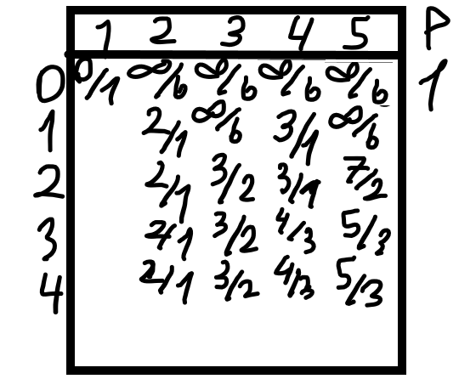
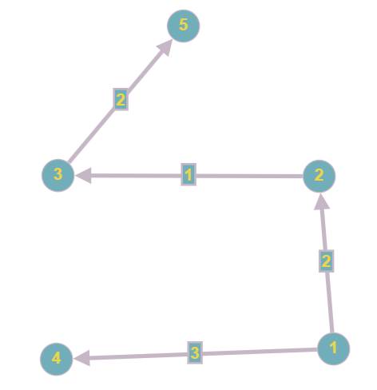

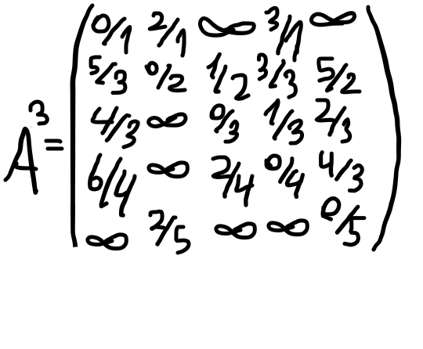
 | 1 | 2 | 3 | 4 | 5
1 |  | 2 |  | 3 |  | Алгоритм Флойда из 3
2 |  |  | 1 |  | 5
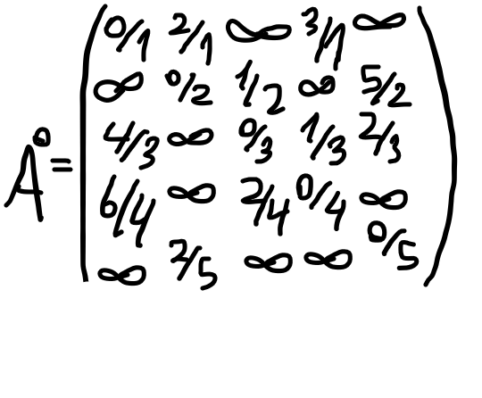
3 | 4 |  |  | 1 | 2 |  | d(1,2)=min{d(1,2), d(1,3)+d(3,2)}=d(1,2)
4 | 6 |  | 2 |  |  |  | d(1,4)=min{d(1,4), d(1,3)+d(3,4)}=d(1,4)
5 |  | 2 |  |  |  |  | D(1,5)=min{d(1,5), d(1,3)+d(3,5)}=d(1,5)
 |  |  |  |  |  |  | d(2,1)=min{d(2,1), d(2,3)+d(3,1)}=d(2,3)+d(3,1)
 |  |  |  |  |  |  | d(2,4)=min{d(2,4), d(2,3)+d(3,4)}= d(2,3)+d(3,4)
 |  |  |  |  |  |  | d(2,5)=min{d(2,5), d(2,3)+d(3,5)}=d(2,3)+d(3,5)
 |  |  |  |  |  |  | d(4,1)=min{d(4,1), d(4,3)+d(3,1)}=d(4,1)
 |  |  |  |  |  |  | d(4,2)=min{d(4,2), d(4,3)+d(3,2)}=d(4,2)
 |  |  |  |  |  |  | d(4,5)=min{d(4,5), d(4,3)+d(3,5)}=d(4,3)+d(3,5)

